高压接插件
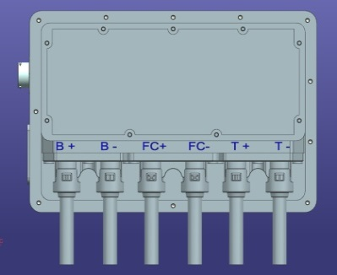
 |  | 采用气缸压接方式

高压IPT接插件
Pin name | 接口定义 | Remark
B+ | 电池包高压正 | 接到继电器触点 | 双针双线
B- | 电池包高压负 | 接到继电器触点 | 双针双线
FC+ | 快充高压正 | 接到继电器触点 | 双针双线
FC- | 快充高压负 | 接到继电器触点 | 双针双线
T+ | 电机控制器高压正 | 接到继电器触点 | 双针双线
T- | 电机控制器高压负 | 接到继电器触点 | 双针双线
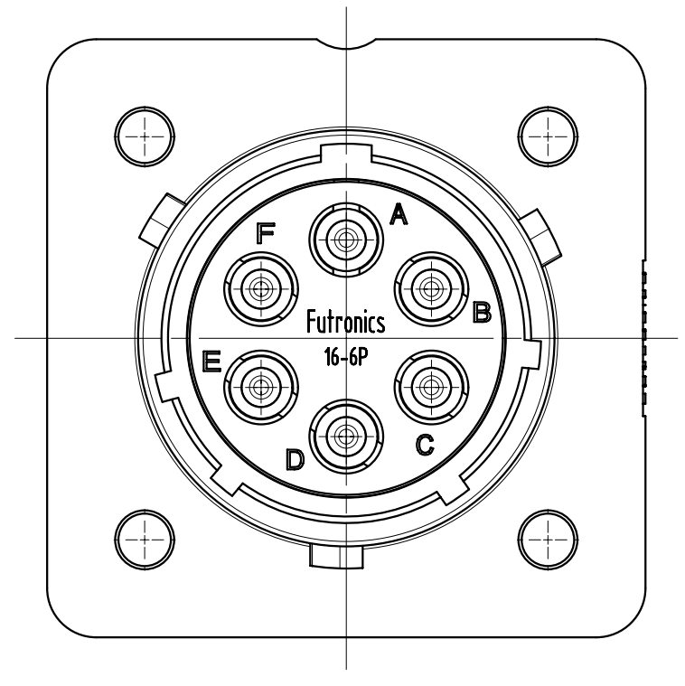
 |  | 手动航空接头

6pin高压辅助接口
Pin name | 接口定义 | Remark
A | 慢充高压正 | 接到继电器触点 | 双针双线
B | PTC高压正 | 接到继电器触点 | 双针双线
C | 空调高压正 | 接到继电器触点 | 双针双线
D | 空调高压负 | 接到继电器触点 | 双针双线
E | PTC高压负 | 接到继电器触点 | 双针双线
F | 慢充高压负 | 接到继电器触点 | 双针双线

